ETF
 |  |  |  |  |  |  |  |  |  |  |  | 申购赎回示意图
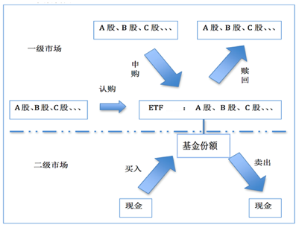

持仓数据
日期 | 证券名称 | 证券代码 | 今日数量 | 今日市值 | 单价 | 昨日数量 | 昨日市值 | 昨日价格 | 今日流入 | 今日流出 | 投资收益率
2022-02-19 | 股票A | 001.STK.SZ | 100000 | 1000000 | 10 | 0 | 0 |  | 1000000 |  | 0.0000%
2022-02-19 | 股票B | 002.STK.SZ | 100000 | 2000000 | 20 | 0 | 0 |  | 2000000 |  | 0.0000%
2022-02-19 | 股票C | 003.STK.SZ | 100000 | 3000000 | 30 | 0 | 0 |  | 3000000 |  | 0.0000%
2022-02-19 | ETF | 5100501.FUND.SZ | 1000000 | 2848000 | 2.85 | 1000000 | 2838000 | 2.838 |  |  | 0.3524%
2022-02-20 | 股票A | 001.STK.SZ | 0 | 0 |  | 100000 | 1000000 | 10 |  | 1000000 | 0.0000%
2022-02-20 | 股票B | 002.STK.SZ | 0 | 0 |  | 100000 | 2000000 | 20 |  | 2000000 | 0.0000%
2022-02-20 | 股票C | 003.STK.SZ | 0 | 0 |  | 100000 | 3000000 | 30 |  | 3000000 | 0.0000%
2022-02-20 | ETF | 5100501.FUND.SZ | 3092050.2092 | 8868000 | 2.87 | 1000000 | 2848000 | 2.85 | 6000000 |  | 0.2260%
2022-02-21 | ETF | 5100501.FUND.SZ | 3092050.2092 | 8858723.8494 | 2.87 | 3092050.2092 | 8868000 | 2.87 |  |  | -0.1046%
2022-02-22 | 股票A | 001.STK.SZ | 100000 | 1096200 | 10.96 | 0 | 0 |  | 1096200 |  | 0.0000%
2022-02-22 | 股票B | 002.STK.SZ | 100000 | 1892050 | 18.92 | 0 | 0 |  | 1892050 |  | 0.0000%
2022-02-22 | 股票C | 003.STK.SZ | 100000 | 2995010 | 29.95 | 0 | 0 |  | 2995010 |  | 0.0000%
2022-02-22 | ETF | 5100501.FUND.SZ | 1000000 | 2860000 | 2.86 | 3092050.2092 | 8858723.8494 | 2.865 |  | 5983260 | -0.1746%

ETF投资收益率 | 0.29860%

